Code gewijs
artnet |  |  |  | leds
1 | universe |  |  | 140 | leds in 1 rij | fixed
512 | channels |  |  | 4 | rijen op 1 ledstrip | calculated
170 | rgb |  |  | 560 | leds op 1 strip
510 | channels te hallen |  |  | 22 | ledsstrips
 |  |  |  | 12320 | leds in het kunstwerk
teensie hardware wise
8 | aantal pinnen |  |  |  |  | resolume fixture
1 | ledstrip per pin |  |  |  |  | 140 | fixture breedte
3 | teensies in gebruik |  |  |  |  | 1 | fixture hoogte
24 | maximaal te gebruiken led strips |  |  |  |  | RGB | format
 |  |  |  |  |  | rechts | richting
teensy software |  |  |  |  |  |  | strip gaat in 4x zigzag
leds per strip | int | 560 | < dat is net wat groter dan 1 universe
RGBByteLength | int | 6 |  |  |  | resolume dmx
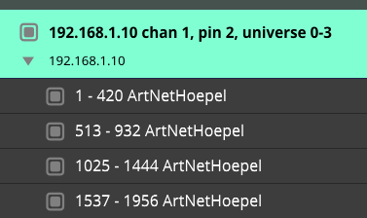
displaymemory |  | 3360
drawingmemory |  | 3360
first universe number |  | 0
universeSize |  | 8
number_of_Channells |  | 420 | RGB * Leds op 1 rij
channel buffer |  | 420
buff2 |  | 4000
incoiming universe |  | 0

Usage
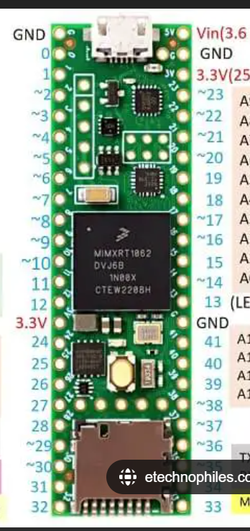
teensy id | teensy channel | teensy pin | artnet first universe | artnet last universe | physical location
1 | 1 | 2 | 0 | 3 | vert
1 | 2 | 14 | 4 | 7 | vert
1 | 3 | 7 | 8 | 11 | hor
1 | 4 | 8 | 12 | 15 | hor
1 | 5 | 6 | 16 | 19 | vert
1 | 6 | 20 | 20 | 23 | hor
1 | 7 | 21 | 24 | 27 | hor
1 | 8 | 5 | 28 | 31 | not used
2 | 1 | 2 | 32 | 35 | vert
2 | 2 | 14 | 36 | 39 | hor
2 | 3 | 7 | 40 | 43 | hor
2 | 4 | 8 | 44 | 47 | vert
2 | 5 | 6 | 48 | 51 | hor
2 | 6 | 20 | 52 | 55 | hor
2 | 7 | 21 | 56 | 59 | hor
2 | 8 | 5 | 60 | 63 | not used
3 | 1 | 2 | 64 | 67 | vert
3 | 2 | 14 | 68 | 71 | vert
3 | 3 | 7 | 72 | 75 | vert
3 | 4 | 8 | 76 | 79 | hor
3 | 5 | 6 | 80 | 83 | vert
3 | 6 | 20 | 84 | 87 | vert
3 | 7 | 21 | 88 | 91 | vert
3 | 8 | 5 | 92 | 95 | not used

artnet first channel | artnet last channel | Strip |  |  | teensy id | ip adress
1 | 420 | 1 | R |  | 1 | 192.168.1.10
513 | 932 | 1 | R |  | 2 | 192.168.1.11
1025 | 1444 | 1 | R |  | 3 | 192.168.1.12
1537 | 1956 | 1 | R
2049 | 2468 | 2
2561 | 2980 | 2
3073 | 3492 | 2
3585 | 4004 | 2
4097 | 4516 | 3 | R
4609 | 5028 | 3 | R
5121 | 5540 | 3 | R
5633 | 6052 | 3 | R
6145 | 6564 | 4
6657 | 7076 | 4
7169 | 7588 | 4
7681 | 8100 | 4
8193 | 8612 | 5 | R
8705 | 9124 | 5 | R
9217 | 9636 | 5 | R
9729 | 10148 | 5 | R
10241 | 10660 | 6
10753 | 11172 | 6
11265 | 11684 | 6
11777 | 12196 | 6
12289 | 12708 | 7 | R
12801 | 13220 | 7 | R
13313 | 13732 | 7 | R
13825 | 14244 | 7 | R
14337 | 14756 | 8
14849 | 15268 | 8
15361 | 15780 | 8
15873 | 16292 | 8

